OPERACIONES IMPORTANTES
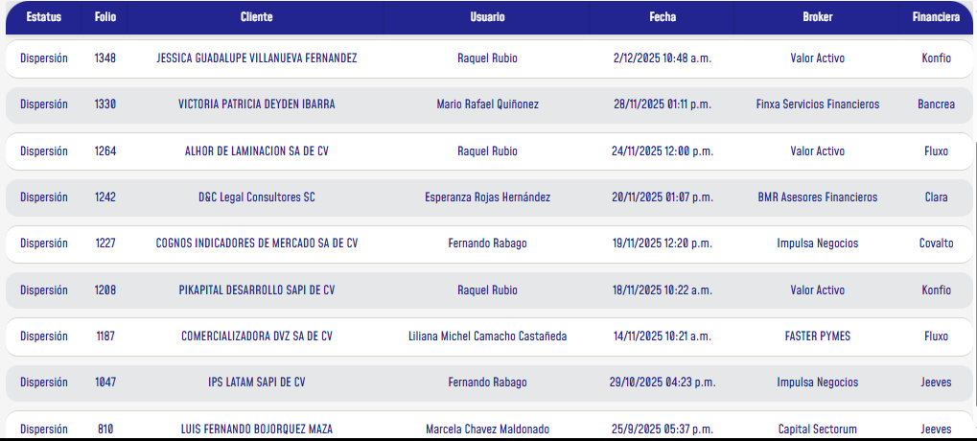
ESTATUS | FOLIO | FECHA DE APERTURA | NOMBRE DEL CASO | BROKER | ALIADO | PRODUCTO | MONTO | GESTION

AUTORIZADO | 1042 | 2025-10-29 | BARRIL TRANSPORT LOGISTIC S DE RL DE CV | 2RBO/ RICARDO MACIAS | KONFIO | CREDITO SIMPLE SIN GARANTIA | $ 3,000,000.00 | NANCY
AUTORIZADO | 1208 | 2025-11-18 | PIKAPITAL DESARROLLO SAPI DE CV | VALOR ACTIVO/RAQUEL | KONFIO | CREDITO SIMPLE SIN GARANTIA | $ 5,000,000.00 | OWEN
FORMALIZACION | 1328 | 2025-11-27 | MUNDO DE LA CARNE | MARCO ANTONIO | FINKARGO | CREDITO REVOLVENTE PARA IMPORTADORES | $11,000,000.00 | OWEN
AUTORIZADO | 892 |  | MULTILOGISTICA ALDEVARAM S DE RL DE CV | GCG/JAVIER GALINDO/JOEL MORENO | JEEVES | CREDITO REVOLVENTE | $ 2,000,000.00 | OWEN
FORMALIZACION | 1207 | 2025-11-17 | COFFEE MATTERS MEXICO, S..A. DE C.V. | MARCELA CHAVEZ MALDONADO | PRIORITA | ARRENDAMIENTO PURO FINANCIERO | $ 4,000,000.00 | NANCY
FORMALIZACION | 1245 | 2025-11-20 | ANA MARIA ALVAREZ ROJAS | VALOR ACTIVO/RAQUEL | KONFIO | CREDITO SIMPLE SIN GARANTIA | $ 600,000.00 | OWEN
FORMALIZACION | 1244 | 2025-11-20 | ANA MARIA ALVAREZ ROJAS | VALOR ACTIVO/RAQUEL | FINSUS | CREDITO SIMPLE SIN GARANTIA | $ 2,000,000.00 | OWEN | 27 NOV, EN ESPERA DE QUE FINSUS DEJE HACER LOS BIOMETRICOS CON EL PASAPORTE
FORMALIZACION | 1013 | 2025-10-24 | DESARROLLADORA E E SA DE CV | VALOR ACTIVO/RAQUEL | UNIFIN | LEASING TRADICIONAL | $ 2,000,000.00 | OWEN | 241025 DIEGO YA TIENE LA OPERACIÓN, PREGUNTAR LA DEFINICION DE ACTIVOS A RAQUEL 18 NOV
 |  |  |  |  |  | TOTAL | $ 29,600,000.00

